LinearMultiple
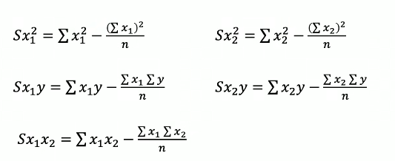
Month | Spend | Sales | Month^2 | Month*Sales | Month*Spend | Spend*Sales | Spend^2 | Regresión linea múltiple
1 | 1000 | 9914 | 1 | 9914 | 1000 | 9914000 | 1000000 | 1. Coeficientes de regresión
2 | 4000 | 40487 | 4 | 80974 | 8000 | 161948000 | 16000000
3 | 5000 | 54324 | 9 | 162972 | 15000 | 271620000 | 25000000
4 | 4500 | 50044 | 16 | 200176 | 18000 | 225198000 | 20250000
5 | 3000 | 34719 | 25 | 173595 | 15000 | 104157000 | 9000000
6 | 4000 | 42551 | 36 | 255306 | 24000 | 170204000 | 16000000
7 | 9000 | 94871 | 49 | 664097 | 63000 | 853839000 | 81000000
8 | 11000 | 118914 | 64 | 951312 | 88000 | 1308054000 | 121000000
9 | 15000 | 158484 | 81 | 1426356 | 135000 | 2377260000 | 225000000
10 | 12000 | 131348 | 100 | 1313480 | 120000 | 1576176000 | 144000000 | Sx1^2 | 143 | Sx2^2 | 202729166.67
11 | 7000 | 78504 | 121 | 863544 | 77000 | 549528000 | 49000000 | Sx1y | 1009248 | Sx2y | 2153428833.3
12 | 3000 | 36284 | 144 | 435408 | 36000 | 108852000 | 9000000 | Sx1x2 | 89750
x1 | x2 | y | x1^2 | x1y | x1x2 | x2y | x2^2
 |  |  |  |  |  |  |  | 2. Calculo de bn
 |  |  |  |  |  |  |  | b0 | -567.60976823 |  | Formula
 |  |  |  |  |  |  |  | b1 | 541.3735573 |  | y = b0 + b1x1 + b2x2
 |  |  |  |  |  |  |  | b2 | 10.382524583

 |  |  |  |  |  |  |  | Y = -567.61 + 541.37*x1 + 10.38*x2
 |  |  |  |  |  |  |  | Si invierten 2000 mil en marketing en diciembre, cuanto obtendria en ventas?
 |  |  |  |  |  |  |  | 213579.36458 | 12 | 20000

